3.シーケンス
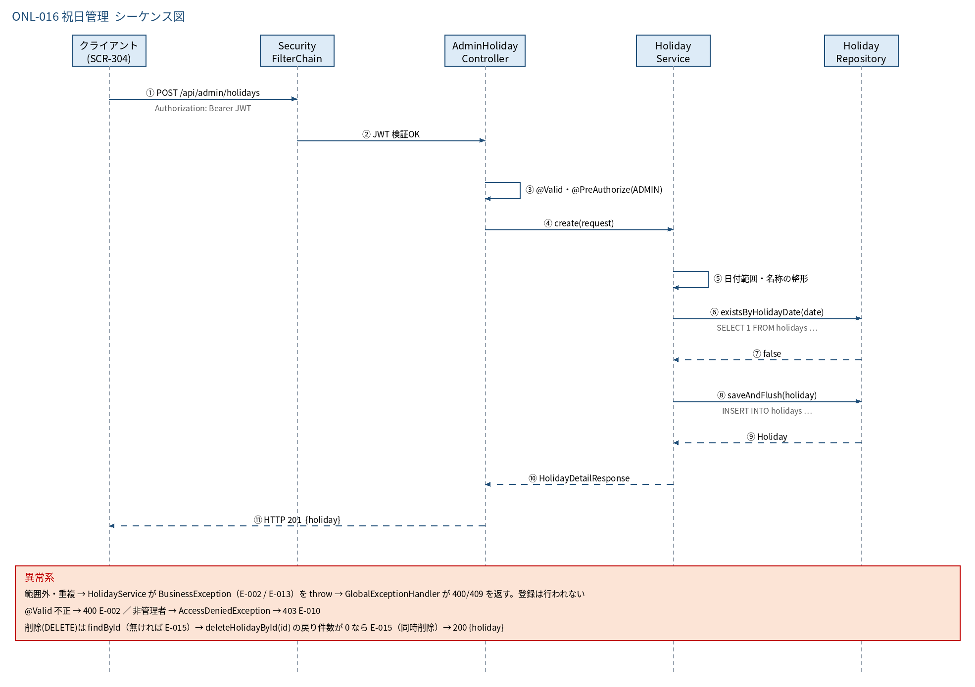
3.1 シーケンス図

5.処理フロー
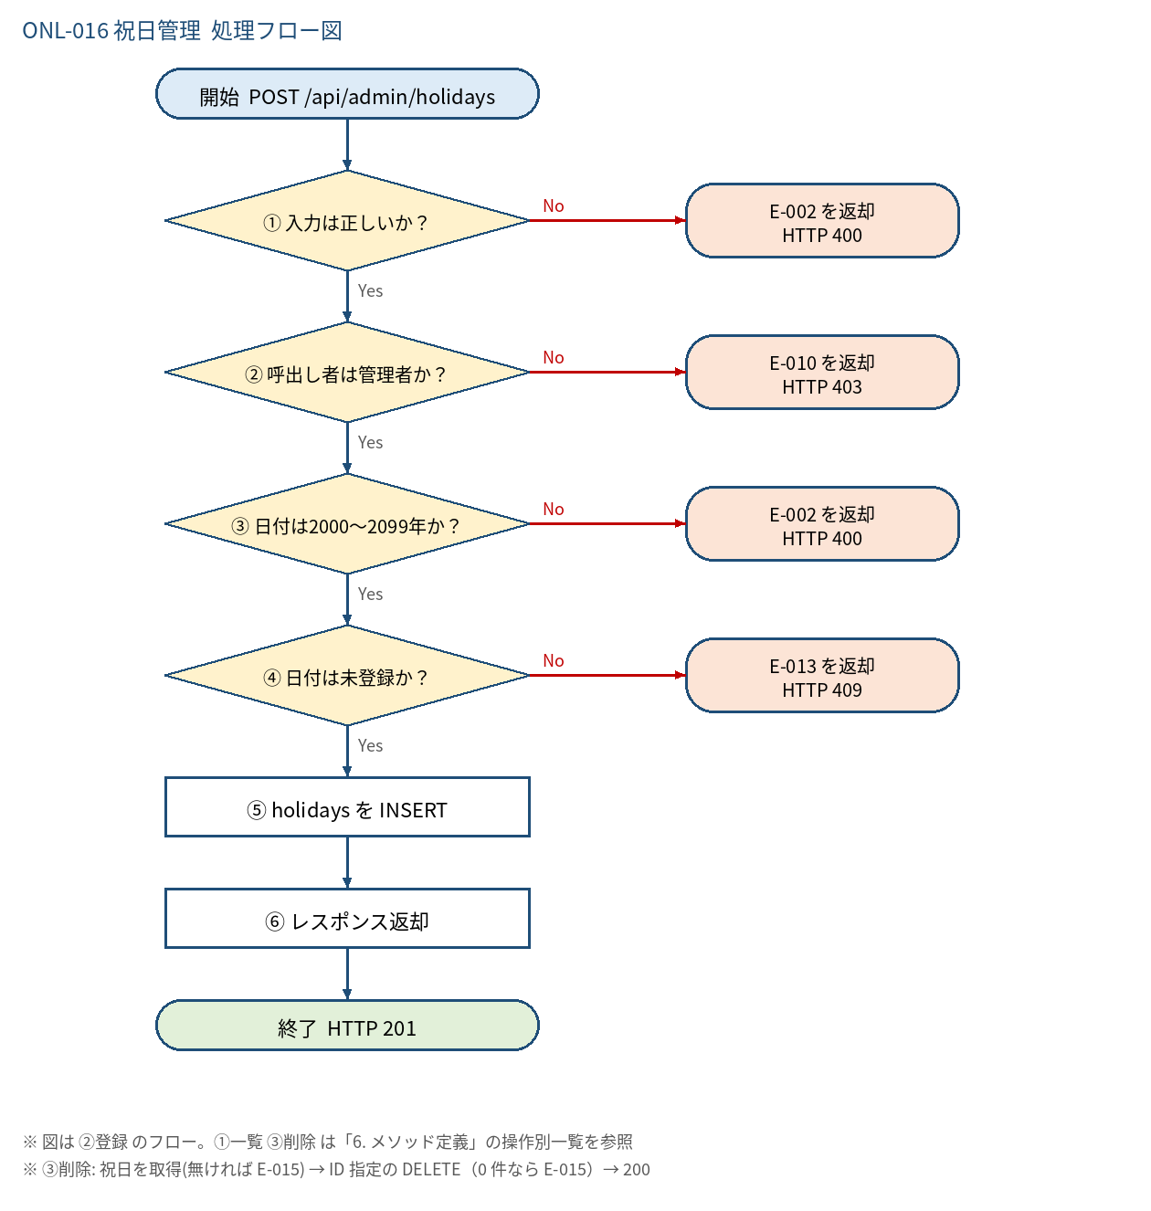
5.1 処理手順
No. | 処理 | 詳細 | 種別・分岐
① | 入力は正しいか？ | Bean Validation（@Valid）で「4. 入出力」の制約を検証。※引数検証は @PreAuthorize より先に走る | 判定（No → E-002 を返却 HTTP 400）
② | 呼出し者は管理者か？ | @PreAuthorize("hasRole('ADMIN')") | 判定（No → E-010 を返却 HTTP 403）
③ | 日付は2000〜2099年か？ | holidayDate.getYear() が YEAR_MIN(2000)〜YEAR_MAX(2099) | 判定（No → E-002 を返却 HTTP 400）
④ | 日付は未登録か？ | holidayRepository.existsByHolidayDate(holidayDate) | 判定（No → E-013 を返却 HTTP 409）
⑤ | holidays を INSERT | name を strip して saveAndFlush。一意制約違反（同時登録の競合）は E-013 に変換 | 処理
⑥ | レスポンス返却 | HolidayDetailResponse を HTTP 201 で返す | 処理

5.2 処理フロー図

